Hoja1
En unity los dedos se mueven en el eje x de 0 a un valor maximo de -80
La posicion natural es de aproximadamene -23 en el indice |  |  |  |  |  |  |  |  |  |  |  | En unity el cuerpo est{a localizado en x0,y0yz0 como si los pies estuvieran en ese punto

 |  |  |  | y1 | y2 | x1 | x2 | a | b | onyl move 3rd falange if value is less than
0 | R | pink | 1 | 0 | 80 | 3364.699 | 58.80452 | -0.024199199486 | 81.42302231 | 1698.499
1 | R | pink | 2 | 0 | 80 | 3364.699 | 58.80452 | -0.024199199486 | 81.42302231
2 | R | pink | 3 | 0 | 80 | 3364.699 | 58.80452 | -0.024199199486 | 81.42302231
3 | R | ring | 1 | 0 | 80 | 5547.451 | 500.1178 | -0.01584995419 | 87.926844219 | 1026.175
4 | R | ring | 2 | 0 | 80 | 5547.451 | 500.1178 | -0.01584995419 | 87.926844219
5 | R | ring | 3 | 0 | 80 | 5547.451 | 500.1178 | -0.01584995419 | 87.926844219
6 | R | mid | 1 | 0 | 80 | 5928.343 | 125.4656 | -0.013786264035 | 81.729701889 | 1071.23
7 | R | mid | 2 | 0 | 80 | 5928.343 | 125.4656 | -0.013786264035 | 81.729701889
8 | R | mid | 3 | 0 | 80 | 5928.343 | 125.4656 | -0.013786264035 | 81.729701889
9 | R | index | 1 | 0 | 80 | 3377.868 | 86.23113 | -0.024304017472 | 82.09576289 | 1247.512
10 | R | index | 2 | 0 | 80 | 3377.868 | 86.23113 | -0.024304017472 | 82.09576289
11 | R | index | 3 | 0 | 80 | 3377.868 | 86.23113 | -0.024304017472 | 82.09576289 | 1260.854 |  | Default rigth hand position and rotation
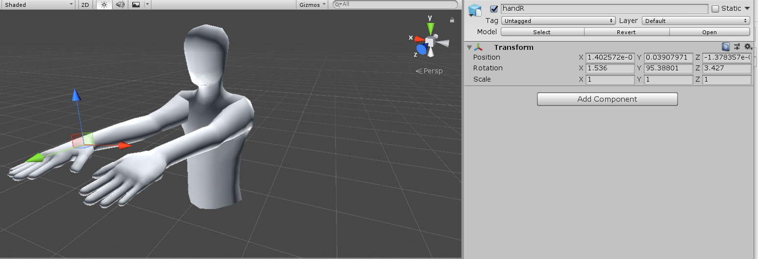
12 | R | Thumb | 1 | -10 | 30 | 2672.114 | 1391.7 | -0.031239895846 | 73.476563049 | 3444.49
13 | R | Thumb | 2 | 0 | 50 | 2672.114 | 1391.7 | -0.039049869808 | 104.34570381
14 | R | Thumb | 3 | 0 | 30 | 2672.114 | 1391.7 | -0.023429921885 | 62.607422287

 |  |  |  | y1 | y2 | x1 | x2 | a | b
0 | L | pink | 1 | 0 | 80 | 5974.839 | 710.8108 | -0.015197486974 | 90.802537874
1 | L | pink | 2 | 0 | 80 | 5974.839 | 710.8108 | -0.015197486974 | 90.802537874
2 | L | pink | 3 | 0 | 80 | 5974.839 | 710.8108 | -0.015197486974 | 90.802537874
3 | L | ring | 1 | 0 | 80 | 8315184 | 0 | -9.6209536674E-06 | 80
4 | L | ring | 2 | 0 | 80 | 8315184 | 0 | -9.6209536674E-06 | 80
5 | L | ring | 3 | 0 | 80 | 8315184 | 0 | -9.6209536674E-06 | 80
6 | L | mid | 1 | 0 | 80 | 3063.593 | 0 | -0.026113129257 | 80
7 | L | mid | 2 | 0 | 80 | 3063.593 | 0 | -0.026113129257 | 80
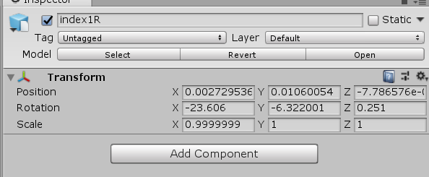
8 | L | mid | 3 | 0 | 80 | 3063.593 | 0 | -0.026113129257 | 80 |  |  | idx1
9 | L | index | 1 | 0 | 80 | 4653.209 | 179.7211 | -0.017883137674 | 83.213977174
10 | L | index | 2 | 0 | 80 | 4653.209 | 179.7211 | -0.017883137674 | 83.213977174
11 | L | index | 3 | 0 | 80 | 4653.209 | 179.7211 | -0.017883137674 | 83.213977174
12 | L | Thumb | 1 | -10 | 30 | 3567.74 | 960.2441 | -0.015340388455 | 44.730517505
13 | L | Thumb | 2 | 0 | 50 | 3567.74 | 960.2441 | -0.019175485568 | 68.413146882
14 | L | Thumb | 3 | 0 | 30 | 3567.74 | 960.2441 | -0.011505291341 | 41.047888129

 | HR | mano boca abajo
 | HR |  | G |  |  |  |  |  |  |  | Unity | idx2
 |  | 180 grados | x | -120 | -290 | 90 | -30 | 1.4166666667 | -247.5 | hacia la derecha | y
 |  |  |  | abajo | arriba | abajo | rriba
 |  | 180 grados | y | -80 | 80 | 10 | -90 | -1.6 | -64 | arriba abaj | x

 |  |  |  |  |  |  |  |  |  |  |  | idx3

Gráfico1
 | ROLL
 | 0
x unity and glove
z unity y in glove

